РЕШЕНИЕ ТЕХНОЛОГИЧЕСКИХ ЗАДАЧ
Задание
1) Для треугольника, заданного длинами трех сторон a, b и с, определить:

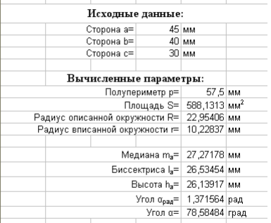
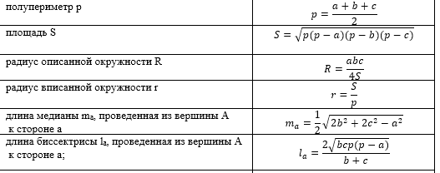
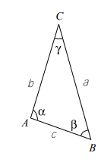

Исходные данные
сторона а = | 45 | мм
сторона b = | 40 | мм
сторона с = | 30 | мм

Вычесленные параметры
Полупериметр p = |  |  | мм
Площадь S = |  |  | мм2
Радиус описанной окружности = |  |  | мм
Радиус вписанной окружности = |  |  | мм
Медиана = |  |  | мм
Биссектриса = |  |  | мм

Сортировка 1
Задание
1) Встать на произвольную ячейку поля Фамилия и отсортировать список по фамилиям (в алфавитном порядке)

Номер | Фамилия | Имя | Отчество | Дата рождения | Пол | Город | Оклад
1 | Утёсова | Валерия | Кузьмевна | 1983-07-14 | ж | Челябинск | 61,300.00р.
2 | Саитов | Никита | Герасимович | 1958-07-08 | м | Москва | 108,700.00р.
3 | Яблочкина | Валентина | Игоревна | 1970-11-18 | ж | Волгоград | 85,300.00р.
4 | Зайцев | Наум | Ипполитович | 1993-09-09 | м | Екатеринбург | 42,000.00р.
5 | Фанина | Надежда | Германовна | 1993-11-15 | ж | Казань | 41,700.00р.
6 | Яздовский | Ефрем | Иннокентиевич | 1959-11-28 | м | Нижний Новгород | 106,100.00р.
7 | Еськова | Регина | Серафимовна | 1987-05-06 | ж | Санкт-Петербург | 54,000.00р.
8 | Гусляков | Илья | Богданович | 1951-07-11 | м | Воронеж | 122,000.00р.
9 | Фурманова | Евгения | Родионовна | 1957-10-28 | ж | Самара | 110,000.00р.
10 | Сайбаталова | Екатерина | Фомевна | 1953-05-22 | ж | Воронеж | 118,400.00р.
11 | Кондратенко | Олег | Евграфович | 1951-02-28 | м | Москва | 122,700.00р.
12 | Глинка | Леонид | Григориевич | 1977-03-25 | м | Уфа | 73,200.00р.
13 | Гибазова | Евгения | Алексеевна | 1950-02-13 | ж | Самара | 124,600.00р.
14 | Безруков | Виктор | Артемович | 1994-01-26 | м | Екатеринбург | 41,300.00р.
15 | Ковригин | Изяслав | Остапович | 1964-01-15 | м | Пермь | 98,200.00р.
16 | Котов | Алексей | Юриевич | 1968-11-07 | м | Пермь | 89,100.00р.
17 | Селезнев | Федор | Адрианович | 1965-10-20 | м | Нижний Новгород | 94,900.00р.
18 | Оскорбина | Марина | Петровна | 1958-11-06 | ж | Новосибирск | 108,100.00р.
19 | Грош | Никифор | Сидорович | 1991-04-16 | м | Воронеж | 46,600.00р.
20 | Уманова | Мария | Петровна | 1978-04-26 | ж | Воронеж | 71,200.00р.
21 | Карев | Артемий | Агапович | 1978-05-04 | м | Красноярск | 71,100.00р.
22 | Муравьева | Инесса | Несторовна | 1975-10-11 | ж | Воронеж | 76,000.00р.
23 | Дуванова | Алина | Мироновна | 1961-03-17 | ж | Самара | 103,600.00р.
24 | Шатова | Ирина | Семеновна | 1981-04-23 | ж | Самара | 65,500.00р.
25 | Коржакова | Надежда | Ипполитовна | 1979-03-02 | ж | Пермь | 69,500.00р.
26 | Оськина | Арина | Тимуровна | 1989-06-21 | ж | Санкт-Петербург | 50,000.00р.
27 | Янибекова | Нона | Фомевна | 1951-12-15 | ж | Уфа | 121,100.00р.
28 | Чупров | Иннокентий | Давыдович | 1988-02-12 | м | Самара | 52,600.00р.
29 | Козариса | Элеонора | Игоревна | 1980-10-11 | ж | Омск | 66,500.00р.
30 | Эрдниева | Ангелина | Анатолиевна | 1986-06-29 | ж | Челябинск | 55,700.00р.
31 | Сазонтов | ﻿Август | Даниилович | 1961-04-13 | м | Челябинск | 103,500.00р.
32 | Актжанова | Жанна | Трофимовна | 1953-01-21 | ж | Воронеж | 119,100.00р.
33 | Пономарева | Алиса | Михеевна | 1993-10-14 | ж | Волгоград | 41,800.00р.
34 | Овчинникова | Доминика | Федотовна | 1989-02-03 | ж | Челябинск | 50,700.00р.
35 | Фанина | Кира | Федоровна | 1966-09-19 | ж | Казань | 93,200.00р.
36 | Мороцкий | Дементий | Евстафиевич | 1961-06-11 | м | Санкт-Петербург | 100,000.00р.
37 | Оспищев | Богдан | Егорович | 1952-05-07 | м | Омск | 120,400.00р.
38 | Тетерина | Нина | Анатолиевна | 1989-03-28 | ж | Нижний Новгород | 50,400.00р.
39 | Фастера | Наталья | Глебовна | 1980-04-25 | ж | Челябинск | 67,400.00р.
40 | Нусинов | Николай | Венедиктович | 1978-10-06 | м | Санкт-Петербург | 70,300.00р.
41 | Ткач | Ярослав | Елизарович | 1953-10-11 | м | Казань | 117,700.00р.
42 | Лукашевич | Кир | Серафимович | 1983-11-18 | м | Нижний Новгород | 60,600.00р.
43 | Вязьмитина | Наталья | Серафимовна | 1972-05-27 | ж | Казань | 82,400.00р.
44 | Минаева | Арина | Константиновна | 1982-07-13 | ж | Омск | 63,200.00р.
45 | Катков | Владислав | Тимурович | 1968-11-28 | м | Ростов-на-Дону | 80,000.00р.
46 | Дейнекина | Оксана | Тихоновна | 1957-12-22 | ж | Омск | 109,700.00р.
47 | Киприянов | Никон | Измаилович | 1951-04-26 | м | Уфа | 122,400.00р.
48 | Пончиков | Порфирий | Ерофеевич | 1981-11-06 | м | Волгоград | 64,500.00р.
49 | Миронова | Кристина | Карповна | 1987-05-26 | ж | Красноярск | 53,900.00р.
50 | Хлебов | Степан | Вадимович | 1970-02-04 | м | Воронеж | 86,700.00р.
51 | Звягин | Ефрем | Эрнестович | 1973-05-25 | м | Волгоград | 80,500.00р.
52 | Андроников | Иван | Ильевич | 1987-07-07 | м | Казань | 53,700.00р.
53 | Нилина | Алиса | Казимировна | 1951-12-07 | ж | Воронеж | 121,200.00р.
54 | Шамило | Михаил | Аникитевич | 1963-07-14 | м | Омск | 99,200.00р.
55 | Шевцов | Семён | Фролович | 1976-11-26 | м | Челябинск | 73,800.00р.
56 | Ветров | Степан | Викентиевич | 1976-03-30 | м | Воронеж | 75,100.00р.
57 | Шустелёв | Евграф | Архипович | 1975-05-31 | м | Уфа | 76,700.00р.
58 | Помелова | Анна | Иларионовна | 1965-10-05 | ж | Омск | 95,000.00р.
59 | Толбаев | Фома | Агапович | 1966-02-14 | м | Уфа | 94,300.00р.
60 | Кулигина | Лилия | Федоровна | 1992-11-27 | ж | Нижний Новгород | 43,500.00р.
61 | Ёлкин | Дмитрий | Андреевич | 1968-12-07 | м | Новосибирск | 88,900.00р.
62 | Окрокверцхов | Павел | Михеевич | 1971-01-14 | м | Уфа | 85,000.00р.
63 | Гарин | Иван | Ираклиевич | 1951-07-29 | м | Уфа | 121,900.00р.
64 | Капустина | Ольга | Борисовна | 1965-01-29 | ж | Новосибирск | 96,300.00р.
65 | Базанов | Сергей | Андриянович | 1970-01-17 | м | Москва | 86,800.00р.
66 | Карбаинов | Константин | Андронович | 1986-12-22 | м | Москва | 54,700.00р.
67 | Фомичёва | Татьяна | Тимофеевна | 1952-12-26 | ж | Омск | 119,200.00р.
68 | Эскина | Алина | Германовна | 1954-03-06 | ж | Москва | 116,900.00р.
69 | Орлова | Алиса | Георгиевна | 1970-01-23 | ж | Санкт-Петербург | 86,800.00р.
70 | Канадцева | Анастасия | Андрияновна | 1975-01-10 | ж | Санкт-Петербург | 77,400.00р.

Сортировка 2
Задание
1) Встать на произвольную ячейку поля Дата рождения и отсортировать список по датам рождения (по убыванию, от самых поздних к самым ранним, то есть от старших к младшим)

Номер | Фамилия | Имя | Отчество | Дата рождения | Пол | Город | Оклад
1 | Утёсова | Валерия | Кузьмевна | 1983-07-14 | ж | Челябинск | 61,300.00р.
2 | Саитов | Никита | Герасимович | 1958-07-08 | м | Москва | 108,700.00р.
3 | Яблочкина | Валентина | Игоревна | 1970-11-18 | ж | Волгоград | 85,300.00р.
4 | Зайцев | Наум | Ипполитович | 1993-09-09 | м | Екатеринбург | 42,000.00р.
5 | Фанина | Надежда | Германовна | 1993-11-15 | ж | Казань | 41,700.00р.
6 | Яздовский | Ефрем | Иннокентиевич | 1959-11-28 | м | Нижний Новгород | 106,100.00р.
7 | Еськова | Регина | Серафимовна | 1987-05-06 | ж | Санкт-Петербург | 54,000.00р.
8 | Гусляков | Илья | Богданович | 1951-07-11 | м | Воронеж | 122,000.00р.
9 | Фурманова | Евгения | Родионовна | 1957-10-28 | ж | Самара | 110,000.00р.
10 | Сайбаталова | Екатерина | Фомевна | 1953-05-22 | ж | Воронеж | 118,400.00р.
11 | Кондратенко | Олег | Евграфович | 1951-02-28 | м | Москва | 122,700.00р.
12 | Глинка | Леонид | Григориевич | 1977-03-25 | м | Уфа | 73,200.00р.
13 | Гибазова | Евгения | Алексеевна | 1950-02-13 | ж | Самара | 124,600.00р.
14 | Безруков | Виктор | Артемович | 1994-01-26 | м | Екатеринбург | 41,300.00р.
15 | Ковригин | Изяслав | Остапович | 1964-01-15 | м | Пермь | 98,200.00р.
16 | Котов | Алексей | Юриевич | 1968-11-07 | м | Пермь | 89,100.00р.
17 | Селезнев | Федор | Адрианович | 1965-10-20 | м | Нижний Новгород | 94,900.00р.
18 | Оскорбина | Марина | Петровна | 1958-11-06 | ж | Новосибирск | 108,100.00р.
19 | Грош | Никифор | Сидорович | 1991-04-16 | м | Воронеж | 46,600.00р.
20 | Уманова | Мария | Петровна | 1978-04-26 | ж | Воронеж | 71,200.00р.
21 | Карев | Артемий | Агапович | 1978-05-04 | м | Красноярск | 71,100.00р.
...

Сортировка 3
Задание
1) Встать на произвольную ячейку таблицы и отсортировать сразу по 2 полям: сначала Город (в алфавитном порядке), потом Оклад (в порядке убывания)

Номер | Фамилия | Имя | Отчество | Дата рождения | Пол | Город | Оклад
1 | Утёсова | Валерия | Кузьмевна | 1983-07-14 | ж | Челябинск | 61,300.00р.
2 | Саитов | Никита | Герасимович | 1958-07-08 | м | Москва | 108,700.00р.
3 | Яблочкина | Валентина | Игоревна | 1970-11-18 | ж | Волгоград | 85,300.00р.
4 | Зайцев | Наум | Ипполитович | 1993-09-09 | м | Екатеринбург | 42,000.00р.
5 | Фанина | Надежда | Германовна | 1993-11-15 | ж | Казань | 41,700.00р.
6 | Яздовский | Ефрем | Иннокентиевич | 1959-11-28 | м | Нижний Новгород | 106,100.00р.
7 | Еськова | Регина | Серафимовна | 1987-05-06 | ж | Санкт-Петербург | 54,000.00р.
...

Фильтр 1
Задание
1) Встать на произвольную ячейку таблицы и поставить фильтр.
2) Выбрать всех мужчин из Москвы.

Номер | Фамилия | Имя | Отчество | Дата рождения | Пол | Город | Оклад
1 | Утёсова | Валерия | Кузьмевна | 1983-07-14 | ж | Челябинск | 61,300.00р.
2 | Саитов | Никита | Герасимович | 1958-07-08 | м | Москва | 108,700.00р.
3 | Яблочкина | Валентина | Игоревна | 1970-11-18 | ж | Волгоград | 85,300.00р.
4 | Зайцев | Наум | Ипполитович | 1993-09-09 | м | Екатеринбург | 42,000.00р.
5 | Фанина | Надежда | Германовна | 1993-11-15 | ж | Казань | 41,700.00р.
6 | Яздовский | Ефрем | Иннокентиевич | 1959-11-28 | м | Нижний Новгород | 106,100.00р.
7 | Еськова | Регина | Серафимовна | 1987-05-06 | ж | Санкт-Петербург | 54,000.00р.
...

Фильтр 2
Задание
1) Встать на произвольную ячейку таблицы и поставить фильтр.
2) Сделать выборку по тем людям, кто родился в сентябре (любого года). Воспользоваться инструментом "Фильтры по дате"

Номер | Фамилия | Имя | Отчество | Дата рождения | Пол | Город | Оклад
1 | Утёсова | Валерия | Кузьмевна | 1983-07-14 | ж | Челябинск | 61,300.00р.
2 | Саитов | Никита | Герасимович | 1958-07-08 | м | Москва | 108,700.00р.
3 | Яблочкина | Валентина | Игоревна | 1970-11-18 | ж | Волгоград | 85,300.00р.
4 | Зайцев | Наум | Ипполитович | 1993-09-09 | м | Екатеринбург | 42,000.00р.
5 | Фанина | Надежда | Германовна | 1993-11-15 | ж | Казань | 41,700.00р.
6 | Яздовский | Ефрем | Иннокентиевич | 1959-11-28 | м | Нижний Новгород | 106,100.00р.
7 | Еськова | Регина | Серафимовна | 1987-05-06 | ж | Санкт-Петербург | 54,000.00р.
8 | Гусляков | Илья | Богданович | 1951-07-11 | м | Воронеж | 122,000.00р.
...

Фильтр 3
Задание
1) Встать на произвольную ячейку таблицы и поставить фильтр.
2) Отобразить записи по людям, фамилии которых заканчиваются на -ин. Воспользоваться текстовым фильтром "Заканчивается на"

Номер | Фамилия | Имя | Отчество | Дата рождения | Пол | Город | Оклад
1 | Утёсова | Валерия | Кузьмевна | 1983-07-14 | ж | Челябинск | 61,300.00р.
2 | Саитов | Никита | Герасимович | 1958-07-08 | м | Москва | 108,700.00р.
3 | Яблочкина | Валентина | Игоревна | 1970-11-18 | ж | Волгоград | 85,300.00р.
4 | Зайцев | Наум | Ипполитович | 1993-09-09 | м | Екатеринбург | 42,000.00р.
5 | Фанина | Надежда | Германовна | 1993-11-15 | ж | Казань | 41,700.00р.
6 | Яздовский | Ефрем | Иннокентиевич | 1959-11-28 | м | Нижний Новгород | 106,100.00р.
...

Фильтр 4
Задание
1) Встать на произвольную ячейку таблицы и поставить фильтр.
2) Отобразить записи по лицам с окладом от 80 000 р. до 100 000 р. включительно, проживающим во всех городах, кроме Волгограда.
3) Используя фильтр, упорядочить выбранные записи по возрастанию окладов

Номер | Фамилия | Имя | Отчество | Дата рождения | Пол | Город | Оклад
1 | Утёсова | Валерия | Кузьмевна | 1983-07-14 | ж | Челябинск | 61,300.00р.
2 | Саитов | Никита | Герасимович | 1958-07-08 | м | Москва | 108,700.00р.
3 | Яблочкина | Валентина | Игоревна | 1970-11-18 | ж | Волгоград | 85,300.00р.
4 | Зайцев | Наум | Ипполитович | 1993-09-09 | м | Екатеринбург | 42,000.00р.
5 | Фанина | Надежда | Германовна | 1993-11-15 | ж | Казань | 41,700.00р.
6 | Яздовский | Ефрем | Иннокентиевич | 1959-11-28 | м | Нижний Новгород | 106,100.00р.
7 | Еськова | Регина | Серафимовна | 1987-05-06 | ж | Санкт-Петербург | 54,000.00р.
8 | Гусляков | Илья | Богданович | 1951-07-11 | м | Воронеж | 122,000.00р.
...

Формулы СУММ, МИН, МАКС, СРЗНАЧ
Задание
Используя формулы СУММ, МИН, МАКС, СРЗНАЧ посчитать для каждого студента:
- сумму оценок
- минимальную оценку
- максимальную оценку
- средняя оценку
ВАЖНО. Формулы должны быть написаны только один раз (для первого студента), а для остальных должны быть "протянуты"

№ студента | № | Оценка 1 | Оценка 2 | Оценка 3 | Оценка 4 | Оценка 5 | Оценка 6 | Оценка 7 | Оценка 8 | Оценка 9 | Оценка 10 | Оценка 11 | Оценка 12 | Оценка 13 | Оценка 14 | Оценка 15 | Сумма оценок | Минимальная оценка | Максимальная оценка | Средняя оценка
1 | Саракаев Евгений Даниилович | 3.2 | 3.2 | 5 | 5 | 4.5 | 3.5 | 3.2 | 2.6 | 4.3 | 2.6 | 4.2 | 4.5 | 4.9 | 3.2 | 4.3
2 | Воеводин Тимур Гордеевич | 5 | 3.6 | 3.4 | 3.2 | 4.9 | 3.8 | 4.8 | 2.6 | 4.6 | 4.6 | 2.9 | 3.5 | 4.7 | 4.8 | 4.9
3 | Кубланова Алиса Никитевна | 4 | 3 | 2.3 | 2.2 | 2.3 | 2.5 | 3.2 | 3.1 | 2.5 | 3.5 | 2.5 | 5 | 4.1 | 4.8 | 2.4
4 | Седов Агап Григориевич | 4.2 | 3.3 | 4.5 | 2.6 | 3.1 | 2.5 | 4.9 | 2.7 | 4.4 | 3.3 | 2.5 | 3.3 | 3.6 | 2.7 | 4.9
5 | Кривоухова Диана Емельяновна | 4.1 | 4.7 | 4.4 | 2.8 | 2.2 | 4.2 | 5 | 3.4 | 3.5 | 3.1 | 3.5 | 3.1 | 3.9 | 4.5 | 4.4
6 | Кондра Наталья Яновна | 4.8 | 3.3 | 2.6 | 2.5 | 3.9 | 2.8 | 5 | 2.5 | 4.4 | 2.7 | 3 | 2.5 | 3.4 | 4.4 | 2.4
...

График 1
Задание
Вычислить значения функций y1= sin(x) и y2= cos(x) x в диапазоне значений аргумента x = − 2, −1.7,...2.2 и построить их графики в общих координатных осях. Выделить данные в столбцах x, y1(x) и y2(x), выбрать команду Точечная с гладкими кривыми.

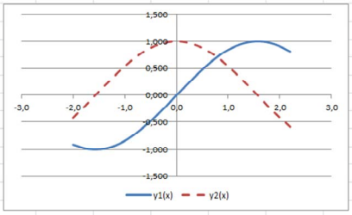
x | y1(x) | y2(x)
-2

2.2

График 2
Задание
Построение графика зависимости функции двух переменных в трехмерном пространстве
Построим поверхность $z=x^{2}+y^{2}$ при x, y ∈ [–1, 1] шаг 0,2.
Протабулируйте функцию, располагая значения х по горизонтали (диапазон ячеек B1:L1), а у – по вертикали (диапазон ячеек A2:A12). Тогда на пересечении столбца со значением хi и строки со значением уi будет находиться значение функции z.
В ячейку В2 введите формулу $=x^{2}+y^{2}$ . При наборе формулы необходимо зафиксировать знаком $ номер строки переменной, изменяющейся по горизонтали (т. е. х), и номер столбца переменной, изменяющейся по вертикали (т. е. у).
3 На вкладке Вставка выбрать Другие диаграммы → Поверхность;

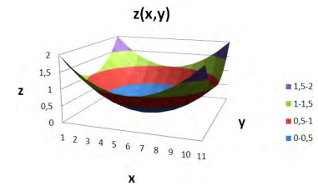
x | -1 | -0.8 | -0.6 | -0.4 | -0.2 | 0 | 0.2 | 0.4 | 0.6 | 0.8 | 1
-1
-0.8
-0.6
-0.4
-0.2
0
0.2
0.4
...

ВПР
Задание
Заказ состоит из нескольких артикулов и количеств. Цены заданы в Прайс-листе.
1) Используя функцию ВПР, заполнить поля Наименование и Цена за шт.
2) Вычислить Сумму позиций и посчитать Общую сумму заказа (выделено жёлтым).
3) Убедитесь, что вы закрепили ячейки, в которых ведётся поиск через ВПР, с помощью знака $
Решение
Заказ состоит из нескольких артикулов и количеств. Цены заданы в Прайс-листе.
1) Используя функцию ВПР, заполнить поля Наименование и Цена за шт.

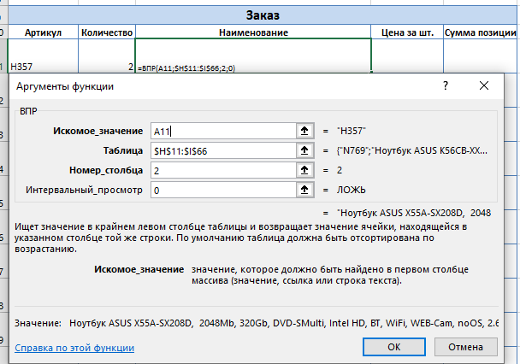
Заказ |  |  |  |  | Прайс-лист
Артикул | Количество | Наименование | Цена за шт. | Сумма позиции | Артикул | Наименование | Цена за шт.
H357 | 2 | Ноутбук ASUS X55A-SX208D, 2048Mb, 320Gb, DVD-SMulti, Intel HD, BT, WiFi, WEB-Cam, noOS, 2.6kg, Black |  |  | N769 | Ноутбук ASUS K56CB-XX037, 4096Mb, 1000Gb, DVD-SMulti, GF GT740M 2048M, BT, WiFi, WEB-Cam1.3MP, noOS, 2.6kg, Black | 42,445.00р.
D922 | 2 |  |  |  | F320 | Ноутбук ASUS K56CB-XX038, 4096Mb, 1000Gb, DVD-SMulti, GF GT740M 2048M, BT, WiFi, WEB-Cam1.3MP, noOS, 2.3kg, Black | 48,360.00р.
B432 | 2 |  |  |  | B432 | Ноутбук ASUS PU500CA 15.6"HD, Intel Core i3 3217U, 4096Mb, 500Gb, No ODD, Intel HD4000, BT, WiFi, WEB-Cam, noOS, 1.9kg, Black | 37,375.00р.
G031 | 5 |  |  |  | J707 | Ноутбук ASUS X502CA-XX005D, 2048Mb, 320Gb, No ODD, Intel HD, BT, WiFi, WEB-Cam1.3MP, noOS, 2.07kg, Dark Blue | 19,305.00р.
H357 | 5 |  |  |  | K723 | Ноутбук ASUS X502CA-XX006D, 2048Mb, 320Gb, No ODD, Intel HD, BT, WiFi, WEB-Cam1.3MP, noOS, 2.07kg, White | 19,370.00р.
G486 | 1 |  |  |  | I588 | Ноутбук ASUS X502CA-XX048D, 4096Mb, 500Gb, No ODD, Intel HD, BT, WiFi, WEB-Cam1.3MP, noOS, 1.8kg, White | 19,955.00р.
C218 | 1 |  |  |  | K187 | Ноутбук ASUS X502CA-XX087D, 4096Mb, 500Gb, No ODD, Intel HD, BT, WiFi, WEB-Cam1.3MP, noOS, 1.8kg, Black | 22,165.00р.
 |  |  |  |  | E041 | Ноутбук ASUS X550CC-XX030D, 4GB DDR3 1600,500GB,DVD-SM,15.6"HD LED,GeForce GT720M 2GB,VGA,HDMI,GLAN,WiFi,BT,WC HD,USB3.0,USB2.0,CR3in1,4cell 3000mAH,DOS,2.3kg,Dark Gray | 30,745.00р.
 |  |  |  |  | L615 | Ноутбук ASUS X550CC-XX204D, 4GB DDR3 1600,750GB,DVD-SM,15.6"HD LED,GeForce GT720M 2GB,VGA,HDMI,GLAN,WiFi,BT,WC HD,USB3.0,USB2.0,CR3in1,4cell 3000mAH,DOS,2.3kg,White | 34,775.00р.
 |  |  |  |  | M399 | Ноутбук ASUS X550DP-XX001D, 4GB DDR3 1600,750GB,AMD HD8670M 2GB,DVD-SM,VGA,HDMI,GLAN,WiFi,BT,WC HD,USB3.0,USB2.0,CR2in1,4cell 3000mAh,DOS,2.26kg,Dark Gray | 35,945.00р.
 |  |  |  |  | A733 | Ноутбук ASUS X550VB-XX019D, 4GB DDR3 1600,750GB,GeForce GT740M 2GB,DVD-SM,VGA,HDMI,GLAN,WiFi,BT,WC HD,USB3.0,USB2.0,CR3in1,4cell 3000mAH,DOS,2.3kg,Dark Gray | 38,025.00р.
 |  |  |  |  | H357 | Ноутбук ASUS X55A-SX208D, 2048Mb, 320Gb, DVD-SMulti, Intel HD, BT, WiFi, WEB-Cam, noOS, 2.6kg, Black | 20,475.00р.
 |  |  |  |  | O705 | Ноутбук ASUS X75A-TY164D, 4096Mb, 750Gb, DVD-SMulti, Intel HD, WiFi, BT, WEB-Cam, noOS, 3kg, Dark Blue | 29,575.00р.
 |  |  |  |  | P074 | Ноутбук ASUS X75VC-TY013D, 4096Mb, 500Gb, DVD-SMulti, GF GT720M 2048M, WiFi, BT, WEB-Cam, noOS, 3kg, Black | 32,695.00р.
 |  |  |  |  | G031 | Ноутбук ASUS X75VC-TY014D, 4096Mb, 500Gb, DVD-SMulti, GF GT720M 2048M, WiFi, BT, WEB-Cam, noOS, 3kg, White | 32,695.00р.
 |  |  |  |  | P797 | Ноутбук ASUS X75VC-TY021D, 4096Mb, 500Gb, DVD-SMulti, GF GT720M 2048M, WiFi, BT, WEB-Cam, noOS, 3kg, Black | 37,050.00р.
 |  |  |  |  | I376 | Ноутбук ASUS X75VD-TY202D, 4GB DDR3 1600,500GB,DVD-SM,17.3"HD+ LED,GeForce GT610M 1GB,VGA,HDMI,GLAN,WiFi b/g/n,BT4.0,WC HD,USB3.0,2xUSB2.0,CR3in1,6cell 4400mAH,DOS,3.0kg,Dark Blue | 37,050.00р.
 |  |  |  |  | B830 | Ноутбук HP 255, 4GB DDR3 1600,500GB,DVD-SM,15.6"HD AG,AMD HD7340M,VGA,HDMI,GLAN,WiFi b/g/n,BT,WC 2.0Mp,3xUSB2.0,CR2in1,6cell,Linux,2.45kg,Black | 22,815.00р.
 |  |  |  |  | D904 | Ноутбук HP 650, 4GB DDR3 1600,500GB,DVD-SM,15.6"HD AG,Intel HD 3000,VGA,HDMI,GLAN,WiFi b/g/n,BT,WC 2.0Mp,3xUSB2.0,CR2in1,6cell,Linux,2.45kg,Black | 27,430.00р.
...

ВПР интервальная
Задание
С помощью функции ВПР (интервальный просмотр) заполнить столбец Оценка (менее 40 баллов - 2, от 40 до 74 - 3, от 75 до 89 - 4, 90 и более - 5)

Студент | Баллы | Оценка | Критерии оценок
Ершова Валентина Олеговна | 91 |  | 0 | 2
Вишнякова Зоя Тихоновна | 42 |  | 40 | 3
Кудряшов Герман Валерьянович | 24 |  | 75 | 4
Дорофеев Кондрат Альбертович | 91 |  | 90 | 5
Ефимов Сергей Матвеевич | 30
Воробьёва Ольга Агафоновна | 78
Брагин Эдуард Викторович | 89
...

ГПР
Задание
Используя функцию ГПР, заполнить столбец Оклад.

Название должности | Директор | Начальник отдела | Менеджер | Секретарь | Стажер | Водитель | Охранник
Оклад | 100,000.00р. | 80,000.00р. | 50,000.00р. | 30,000.00р. | 10,000.00р. | 35,000.00р. | 35,000.00р.

ФИО | Должность | Оклад
Суворин Юрий Александрович | Менеджер
Гориславский Ярослав Олегович | Менеджер
...

СЧЁТЕСЛИМН
Задание
Используя формулу СЧЁТЕСЛИМН, посчитать и заполнить поля, выделенные жёлтым.

 |  | Количество женщин из Санкт-Петербурга
 |  | Количество мужчин с окладом более 90 000 р.
 |  | Количество женщин с именем, содержащим букву А

Номер | Фамилия | Имя | Отчество | Дата рождения | Пол | Город | Оклад
1 | Ковригин | Матвей | Остапович | 1964-01-15 | м | Пермь | 98,200.00р.
2 | Зайцев | Наум | Ипполитович | 1993-09-09 | м | Екатеринбург | 42,000.00р.
3 | Оськина | Арина | Тимуровна | 1989-06-21 | ж | Санкт-Петербург | 50,000.00р.
4 | Сайбаталова | Екатерина | Сергеевна | 1953-05-22 | ж | Воронеж | 118,400.00р.
...

СУММАЕСЛИ
Задание
Используя формулу СУММЕСЛИ, посчитать и заполнить поля, выделенные жёлтым.

 |  |  |  | Сумма окладов мужчин
 |  |  |  | Сумма окладов женщин
 |  |  |  | Сумма окладов сотрудников из Уфы

Номер | Фамилия | Имя | Отчество | Дата рождения | Пол | Город | Оклад
1 | Ковригин | Матвей | Остапович | 1964-01-15 | м | Пермь | 98,200.00р.
2 | Зайцев | Наум | Ипполитович | 1993-09-09 | м | Екатеринбург | 42,000.00р.
3 | Оськина | Арина | Тимуровна | 1989-06-21 | ж | Санкт-Петербург | 50,000.00р.
4 | Сайбаталова | Екатерина | Сергеевна | 1953-05-22 | ж | Воронеж | 118,400.00р.
...

СЧТЁСЛИМН
Задание
Используя формулу СЧЁТЕСЛИМН, посчитать и заполнить поля, выделенные жёлтым.

 |  | Количество женщин из Санкт-Петербурга
 |  | Количество мужчин с окладом более 90 000 р.

Номер | Фамилия | Имя | Отчество | Дата рождения | Пол | Город | Оклад
1 | Ковригин | Матвей | Остапович | 1964-01-15 | м | Пермь | 98,200.00р.
2 | Зайцев | Наум | Ипполитович | 1993-09-09 | м | Екатеринбург | 42,000.00р.
3 | Оськина | Арина | Тимуровна | 1989-06-21 | ж | Санкт-Петербург | 50,000.00р.
4 | Сайбаталова | Екатерина | Сергеевна | 1953-05-22 | ж | Воронеж | 118,400.00р.
...

СУММАЕСЛИМН
Задание
1) Используя функции СЧЁТЕСЛИМН и СУММЕСЛИМН, заполнить столбцы Количество заказов и Сумма заказов. Выборка должна производиться по соответствующим товарам и филиалам (в фиолетовых столбцах)
2) Формулы должны быть написаны по одному разу, далее протянуты. Не забудьте закрепить соответствующие ячейки с помощю знаков $

Номер заказа | Артикул товара | Филиал | Цена | Товар | Филиал | Количество зазазов | Сумма заказов
1 | Д-7873 | Юг | 1,650.00р. | Д-7873 | Центр
2 | Д-7873 | Центр | 1,650.00р. | А-2598 | Юг
3 | Д-7873 | Центр | 1,800.00р. | И-9433 | Запад
4 | З-6221 | Запад | 4,400.00р. | Б-0052 | Юг
5 | А-2598 | Юг | 3,300.00р. | А-2598 | Центр
6 | Д-7873 | Юг | 3,300.00р.
7 | И-9433 | Центр | 4,050.00р.
8 | А-2598 | Юг | 3,400.00р.
...

УСЛОВНОЕ ФОРМАТИРОВНИЕ 1
Дата рождения | Город | Отдел | Оклад, €
1976-09-07 | Москва | ТКБ | 1,510 €
1979-05-19 | Звенигород | АПС | 5,440 €
1972-06-02 | Москва | ОТД | 2,050 €
1972-07-24 | Нижний Новгород | ОТД | 1,800 €
ЗАДАНИЕ:
Выделить серым цветом заливки ячейки в столбце Дата рождения, если дата рождения сотрудника не ранее 1975 г.
Оформить ячейки столбца Оклад синим цветом заливки, если оклад сотрудника от 3 до 5 тыс включительно.
Применить зеленый цвет заливки в ячейкам столбца Город, если в названии города присутствует город
1978-01-03 | Екатеринбург | ОНК | 5,750 €
1971-05-12 | Нижний Новгород | ОНК | 4,000 €
1968-06-24 | Москва | ТКБ | 3,600 €
1967-08-30 | Нижний Новгород | АПС | 7,360 €
1985-06-27 | Казань | ОТД | 1,800 €
1967-06-07 | Звенигород | ТКБ | 3,000 €
1964-03-04 | Казань | ТКБ | 3,450 €
1949-07-05 | Москва | ОТД | 2,700 €
1969-12-01 | Казань | ОНК | 8,500 €
1958-05-13 | Ярославль | ТКБ | 4,650 €
1963-12-25 | Нижний Новгород | ОТД | 2,070 €
1974-04-14 | Нижний Новгород | АПС | 6,400 €
1977-07-14 | Москва | ТКБ | 2,400 €
1968-04-29 | Москва | ОТД | 3,100 €
1963-02-06 | Санкт-Петербург | ТКБ | 3,480 €
1958-09-22 | Звенигород | ОТД | 900 €
1969-10-18 | Владимир | ОТД | 905 €
1963-03-21 | Москва | ОНК | 5,750 €
1989-09-12 | Владимир | ОТД | 1,800 €
1982-10-29 | Москва | ТКБ | 3,000 €
1988-11-04 | Красногорск | ОНК | 4,750 €
1966-03-06 | Красногорск | ОТД | 1,800 €
1977-04-29 | Москва | АПС | 10,880 €
...

УСЛОВНОЕ ФОРМАТИРОВАНИЕ 2
...
ЗАДАНИЕ:
Выделить занятость сотрудников указанными цветами заливки, при выполнении условий:
- норма (8 часов) - зеленым цветом заливки
- меньше нормы - синим цветом заливки
- больше нормы - красным цветом заливки
Вт | Ср | Чт | Пт
12 | 4 | 8 | 8
8 | 10 | 8 | 8
8 | 8 | 12 | 4
8 | 8 | 8 | 8
4 | 12 | 4 | 8
8 | 8 | 8 | 10
6 | 8 | 10 | 8
8 | 10 | 8 | 6
10 | 8 | 6 | 8
8 | 6 | 8 | 8
8 | 10 | 8 | 8
8 | 8 | 8 | 8
10 | 8 | 6 | 8
8 | 8 | 8 | 8

ДИАГРАММА 1
...
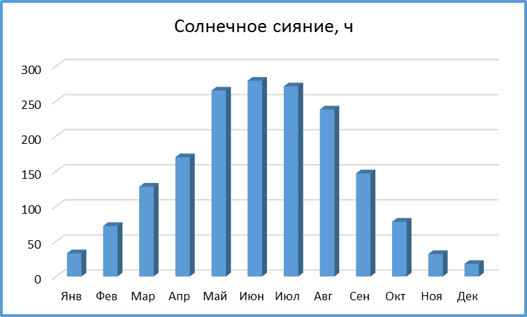
...
Солнечное сияние, ч
Май | 265
Июн | 279
Июл | 271
Авг | 238
Сен | 147
Окт | 78
Ноя | 32
Дек | 18

ЗАДАНИЕ:
Построить диаграмму (гистограмма) по данным таблицы Солнечное сияние.
Изменить заголовок на диаграмме.
Образец приведён.

ДИАГРАММА 2
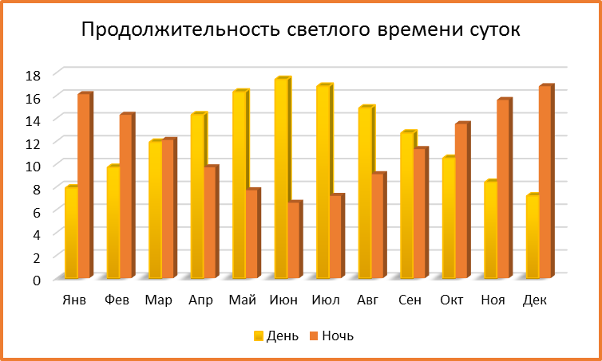
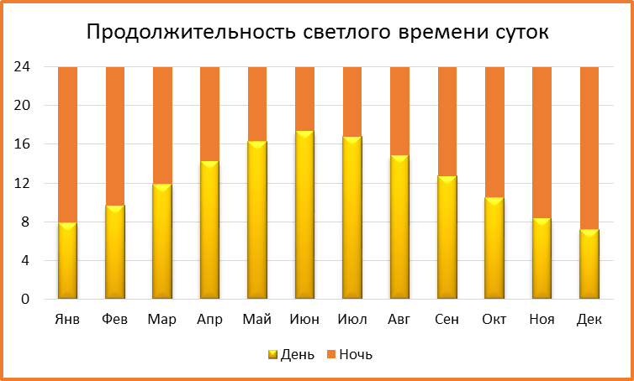
Продолжительность светлого времени суток
Месяц | Янв | Фев | Мар | Апр | Май | Июн | Июл | Авг | Сен | Окт | Ноя | Дек
День | 7.9 | 9.7 | 11.9 | 14.3 | 16.3 | 17.4 | 16.8 | 14.9 | 12.7 | 10.5 | 8.4 | 7.2
Ночь | 16.1 | 14.3 | 12.1 | 9.7 | 7.7 | 6.6 | 7.2 | 9.1 | 11.3 | 13.5 | 15.6 | 16.8
ЗАДАНИЕ:
Построить по данным таблицы Продолжительность светлого времени суток 2 диаграммы:
- гистограмма с группировкой
- гистограмма с накопление
Образцы приведены.

ЕСЛИ
Задание
Используя функцию ЕСЛИ:
1) Заполнить столбец Зарплата по следующему принципу: если Оклад меньше 15 000, то указать 15 000, в ином случае указать значение Оклада без изменений
2) Столбец Премия заполнить следующим образом:
- всем Менеджерам указать премию 20% от Оклада
- всем Стажерам указать премию 10%
- остальным фиксировано 5 000.
Для выполнения задания нужно использовать вложенную функцию ЕСЛИ.

Нажмите сюда, чтобы посмотреть обучающее видео по вложенным функциям на примере ЕСЛИ

ФИО | Должность | Оклад | Зарплата | Премия
Суворин Юрий Александрович | Менеджер | 50,000.00р.
Гориславский Ярослав Олегович | Менеджер | 50,000.00р.
Капшуков Глеб Фомич | Начальник отдела | 80,000.00р.
Севастьянов Егор Николаевич | Директор | 100,000.00р.
Ямалетдинов Иосиф Потапович | Начальник отдела | 80,000.00р.
Юрлов Леонид Гордеевич | Стажер | 10,000.00р.
Смирнова Екатерина Емельяновна | Начальник отдела | 80,000.00р.
...

Сводные таблицы
Задание
На основе таблицы с данными создать на данном листе сводную таблицу.
По столбцам: модели телевизоров.
По строкам: даты, сгруппированные по годам и кварталам.
В значениях: суммы продаж.
Дата | Товар | Продажи в руб.
2010-10-01 | Телевизор Sharp rt4 | 422,656
2010-10-05 | Телевизор Samsung A453 | 81,343
2012-01-25 | Телевизор Toshiba VB | 8,853
2010-10-20 | Телевизор Sharp rt4 | 868,818
2011-01-21 | Телевизор Samsung A453 | 271,237
2012-05-10 | Телевизор Toshiba VB | 46,072
2012-01-16 | Телевизор Sharp rt4 | 1,573,386
2012-01-23 | Телевизор Samsung A453 | 360,964
2011-03-08 | Телевизор Toshiba VB | 42,107
2011-08-20 | Телевизор Sharp rt4 | 278,218
2011-01-05 | Телевизор Samsung A453 | 26,151
2011-10-25 | Телевизор Toshiba VB | 14,185
2011-12-12 | Телевизор Sharp rt4 | 1,742,651
2013-03-29 | Телевизор Samsung A453 | 428,875
2011-04-25 | Телевизор Toshiba VB | 71,202
2012-02-24 | Телевизор Sharp rt4 | 392,826
2012-07-24 | Телевизор Samsung A453 | 419,424
...

Матрицы
Задание
Работа с матрицами
Умножение матриц
Для умножения (деления) матрицы размером 3×3 на число 10 следует выполнить следующие действия:
– выделить диапазон ячеек E1:G3 такого же размера, как и исходная матрица;
– набрать знак равно, выделить диапазон исходной матрицы и умножить (разделить) его на 10;
– для завершения работы с матрицей нажать комбинацию клавиш Ctrl + Shift + Enter.
Сложение матриц
Аналогичные действия производятся при сложении (вычитании) двух матриц одинакового размера: С = А + В
ТРАНСП(матрица) – транспонирование матрицы. Преобразует вертикальный диапазон ячеек в горизонтальный (столбцы становятся строками).
Задание:
Создайте матрицу размером 3x4 (3 строки, 4 столбца) в Excel. Заполните ее произвольными числами.
Используя функцию ТРАНСП() транспонируйте созданную матрицу, т.е. получите матрицу размером 4x3 (4 строки, 3 столбца), где строки и столбцы исходной матрицы поменялись местами.
МОПРЕД(матрица) – вычисление определителя матрицы с равным количеством строк и столбцов
Задание:
Введите представленную ниже матрицу в Excel:
$$\begin{matrix}2 & 3 & 1 \\ 1 & 0 & 2 \\ 4 & 1 & −1\end{matrix}$$
Используя функцию МОПРЕД(), вычислите определитель данной матрицы.(Ответ:24)
МОБР(матрица) – вычисление обратной матрицы $А^{−1}$ с равным количеством строк и столбцов.
Задание:
Введите представленную ниже матрицу в Excel:
| 2 1 3 |
| 0 1 2 |
| 2 -1 1 |
Используя функцию МОБР(), найдите обратную матрицу к данной матрице. В аргументах этой функции указать диапазон исходного массива и для завершения нажать клавиши Ctrl + Shift + + Enter
Проверьте результат:
Умножьте исходную матрицу на полученную обратную матрицу используя функцию МУМНОЖ (Массив1; Массив2).
Результат умножения должен быть единичной матрицей (диагональные элементы равны 1, все остальные - 0).

